4.2.1.1. BUG RAPORU
ID | BUG - 013 [AU - PS]
Reporter: | Beril Z. Ovayurt | Assignee: |  | Status: | Yeni
Type: | Functional | Severity: | Minor | Priority: | High
Environment: | Windows 11 Home Single Language 64 bit, Chrome Sürüm 141.0.7390.122
Summary: | Profile Settings Name alanı geçersiz girdileri kabul etmektedir
Description: | Name alanına tek harf, Yunan harfleri, Manipuri harfleri girilerek test edildi.
Tek harf ya da latin harfleri olmayan karakterlerin name alanında hata vermesi gerekirdi.
Ancak name alanı hepsini kabul etti ve kayıt butonu aktif oldu, uyarı çıkmadı.
Pre-conditions:
1 | Kullanıcı giriş yapmış olmalıdır.
2 | Kullanıcı profil settings sayfasında olmalıdır.
Steps to reproduce:
1 | Profil formunda Name alanına bir adet latin karakter girilir
2 | Profil formunda Name alanına birkaç adet latince olmayan harf girilir.
3
4
5
Actual result: Kayıt butonu aktif olur.
Herhangi bir hata yazısı çıkmaz.
Sağ üst köşede yeşil zemin üzerine tik işaretiyle birlikte "Profil ayarları başarıyla güncellendi" yazısı görülür.

Expected result: Kayıt butonu aktif olmaz
Doldurulan alanların altında kırmızı renkte bir hata yazısı görülür.

Attachments: | 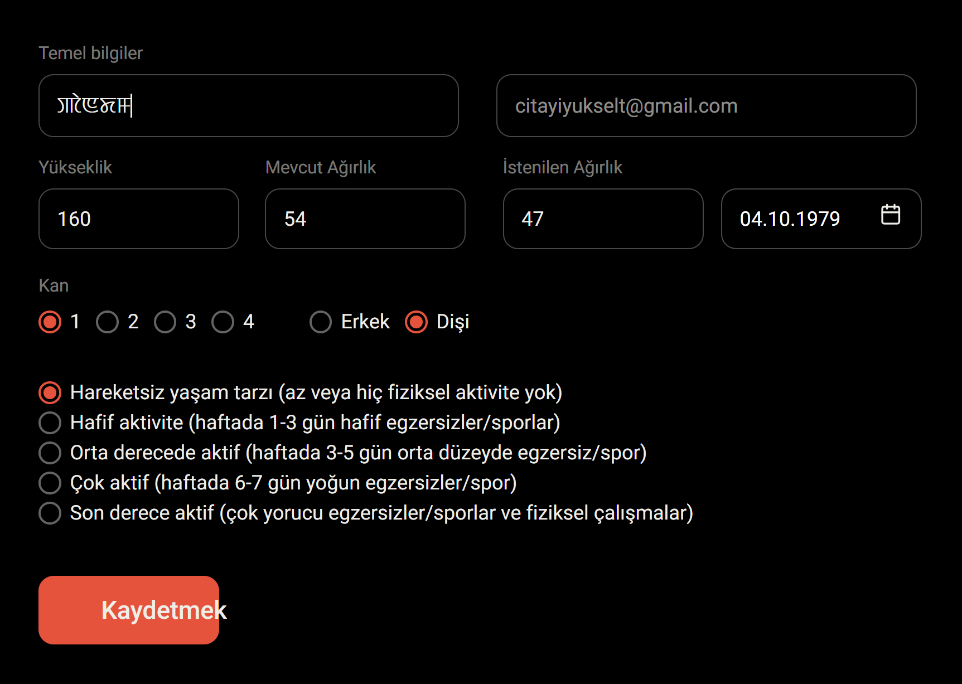 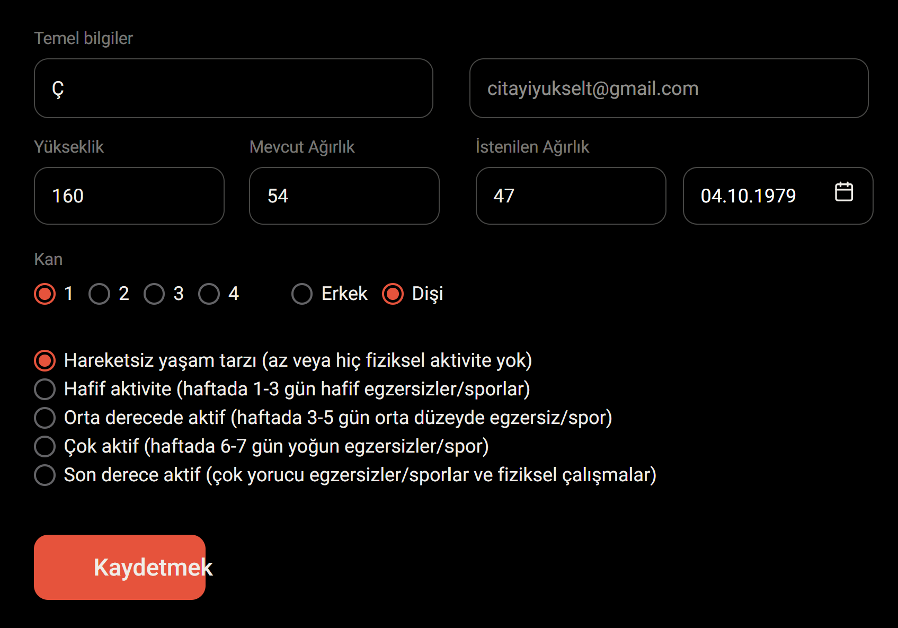
Additional info:

